图片清单
商品图片清单
每行在「图片」格插入一张图片，左上角放在对应格内，保存为 .xlsx。不要填文件名，也不要用网络图片链接。

用途 | 顺序 | 图片 | 填写要求
1:1主图 | 1 | 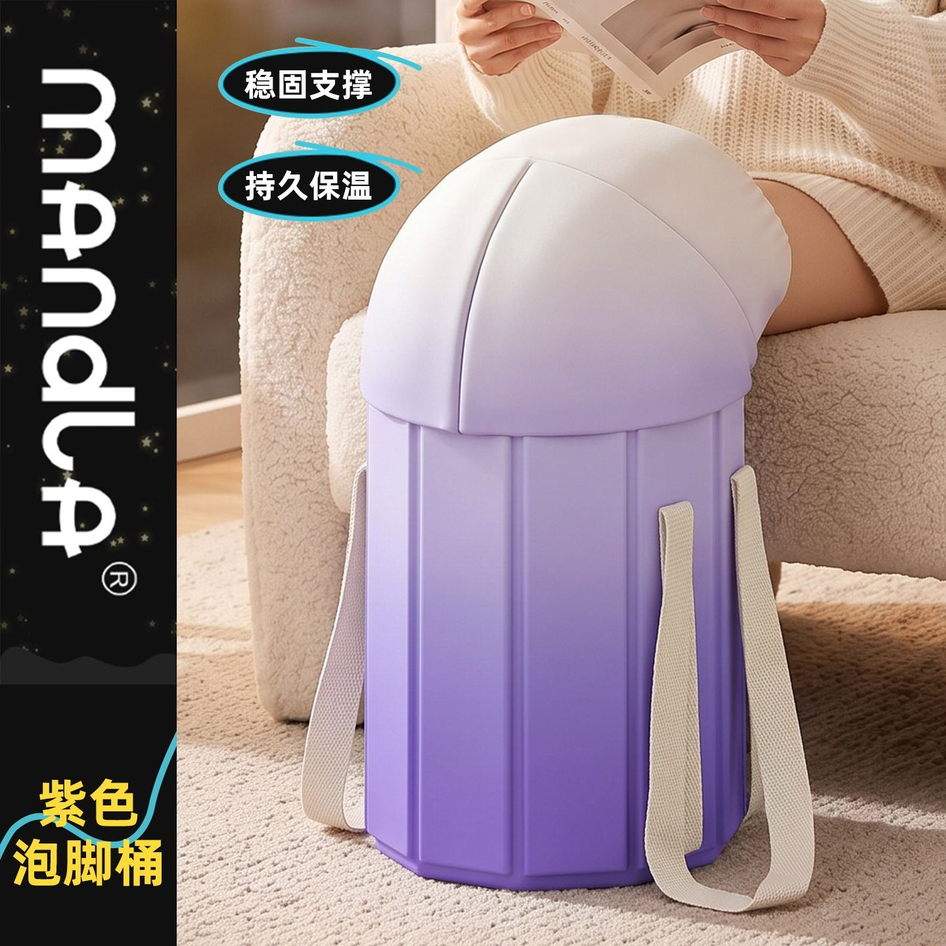 | 必填，1:1，推荐 1440x1440，最多 5 张；第一张为主图
1:1主图 | 2 |  | 必填，1:1，推荐 1440x1440，最多 5 张；第一张为主图
1:1主图 | 3 |  | 必填，1:1，推荐 1440x1440，最多 5 张；第一张为主图
1:1主图 | 4 | 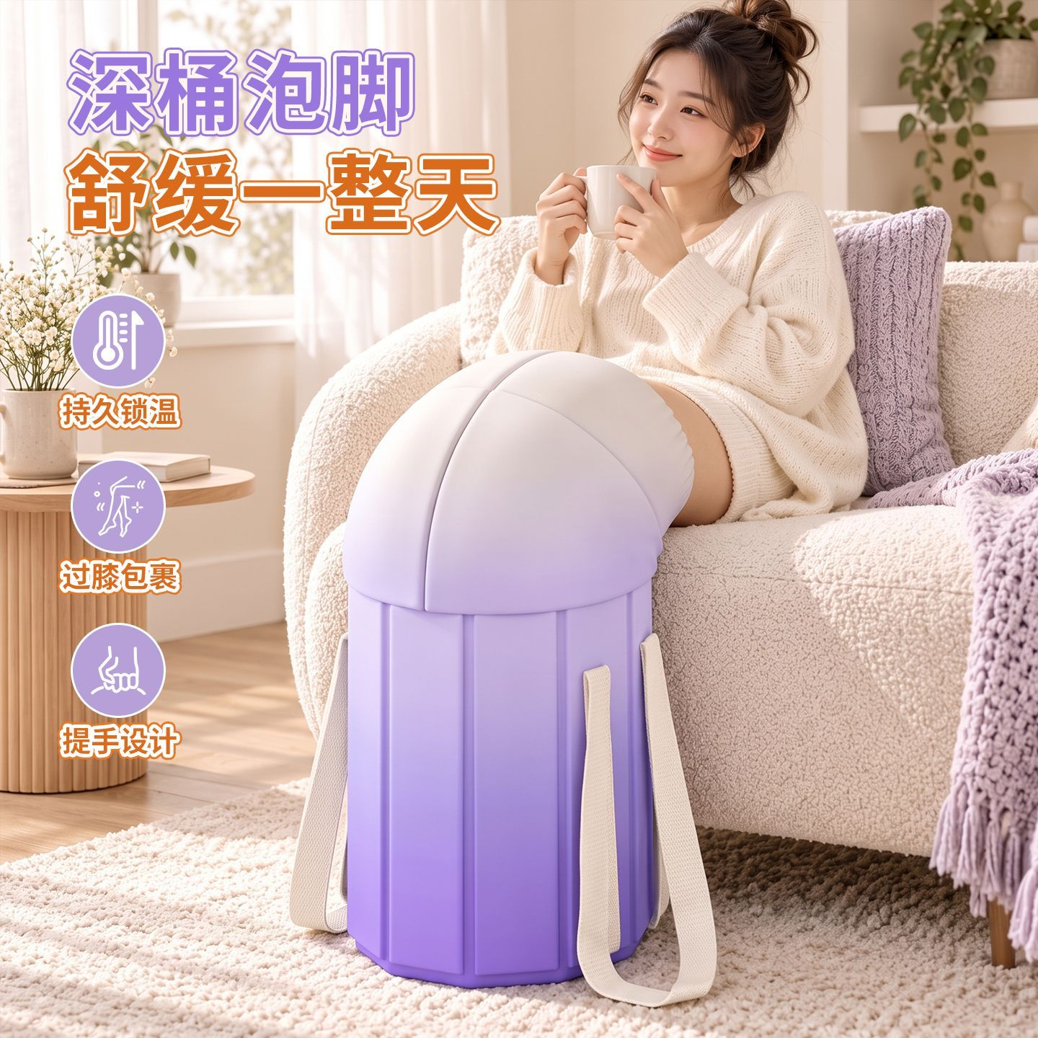 | 必填，1:1，推荐 1440x1440，最多 5 张；第一张为主图
1:1主图 | 5 | 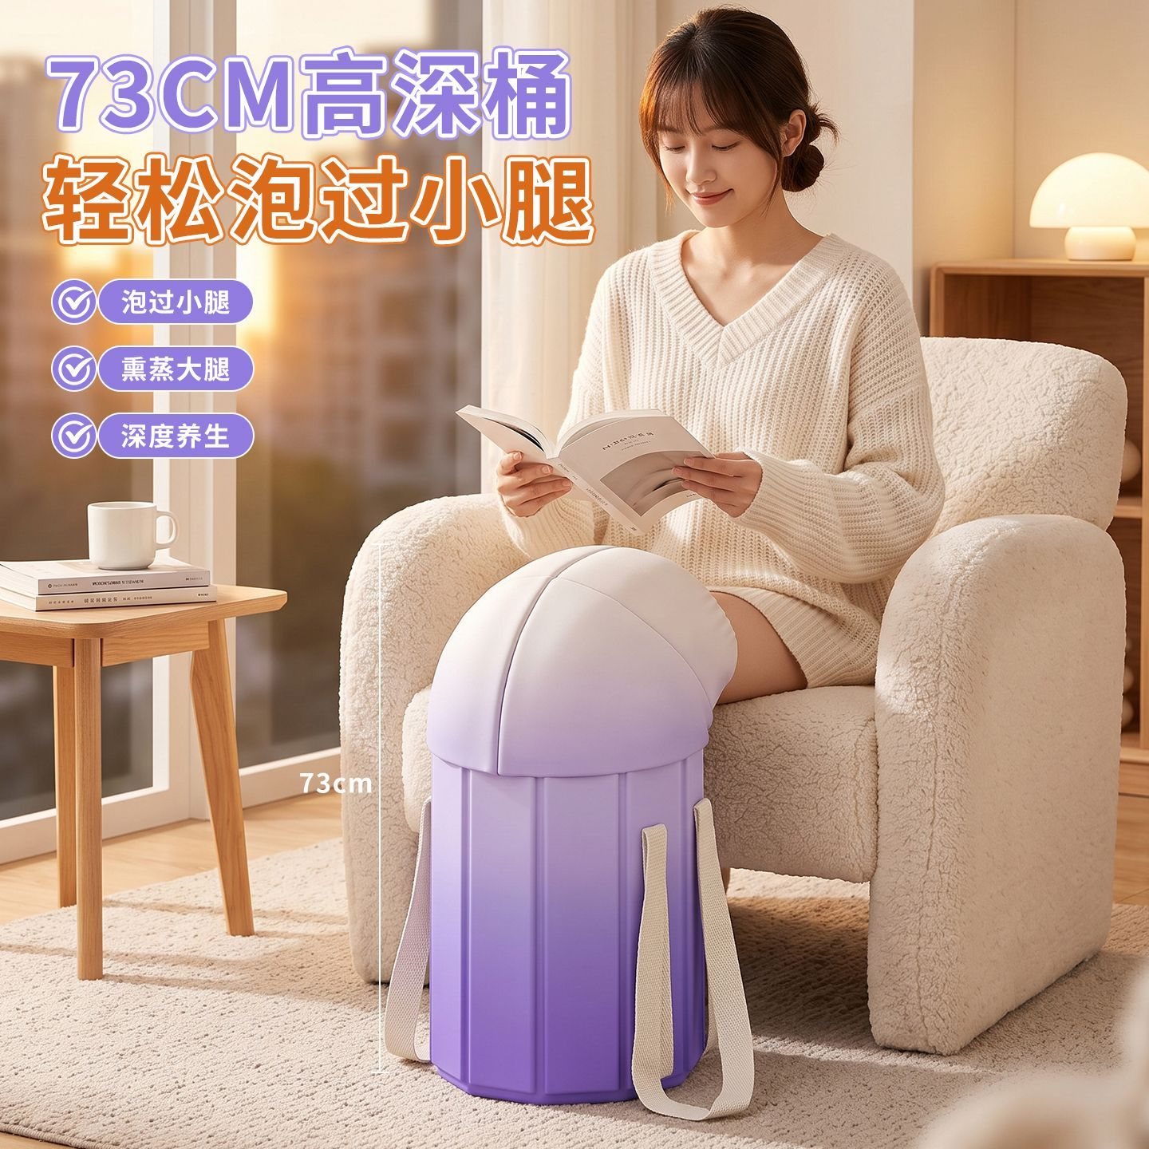 | 必填，1:1，推荐 1440x1440，最多 5 张；第一张为主图
3:4主图 | 1 |  | 选填，3:4，最多 5 张；本版不自动填写，可在后台由 1:1 主图裁剪
3:4主图 | 2 |  | 选填，3:4，最多 5 张；本版不自动填写，可在后台由 1:1 主图裁剪
3:4主图 | 3 |  | 选填，3:4，最多 5 张；本版不自动填写，可在后台由 1:1 主图裁剪
3:4主图 | 4 |  | 选填，3:4，最多 5 张；本版不自动填写，可在后台由 1:1 主图裁剪
3:4主图 | 5 |  | 选填，3:4，最多 5 张；本版不自动填写，可在后台由 1:1 主图裁剪
详情图 | 1 | 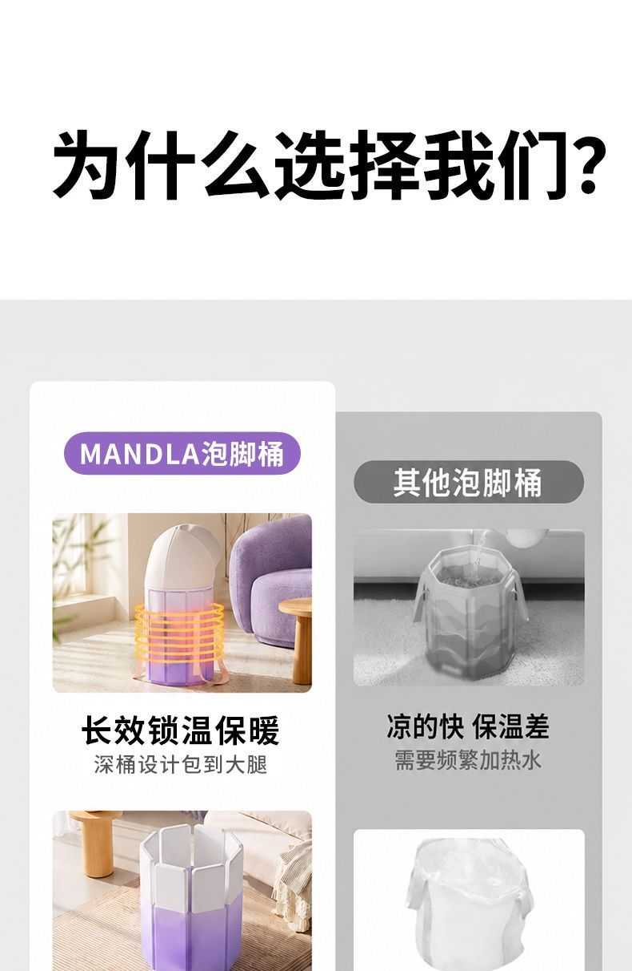 | 选填，最多 20 张；支持长图，宽度建议 ≥1440
详情图 | 2 | 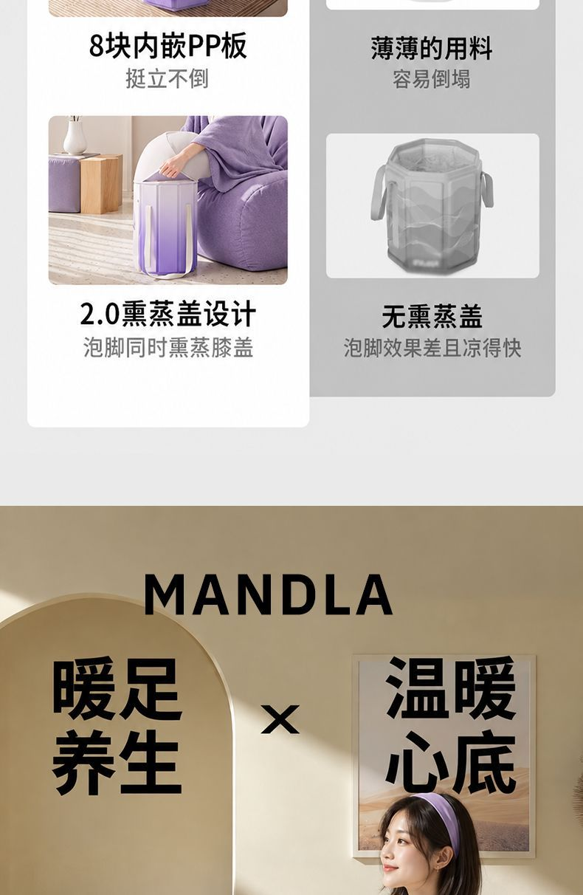 | 选填，最多 20 张；支持长图，宽度建议 ≥1440
详情图 | 3 | 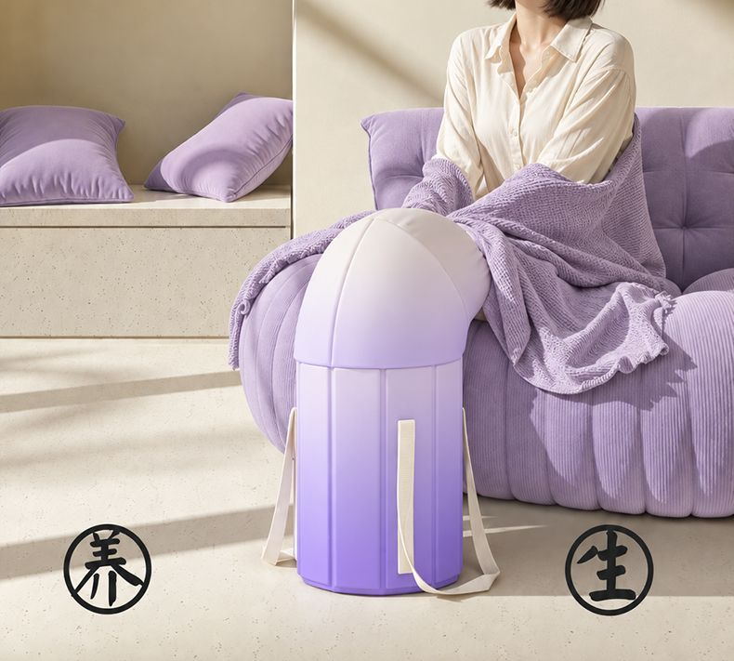 | 选填，最多 20 张；支持长图，宽度建议 ≥1440
详情图 | 4 | 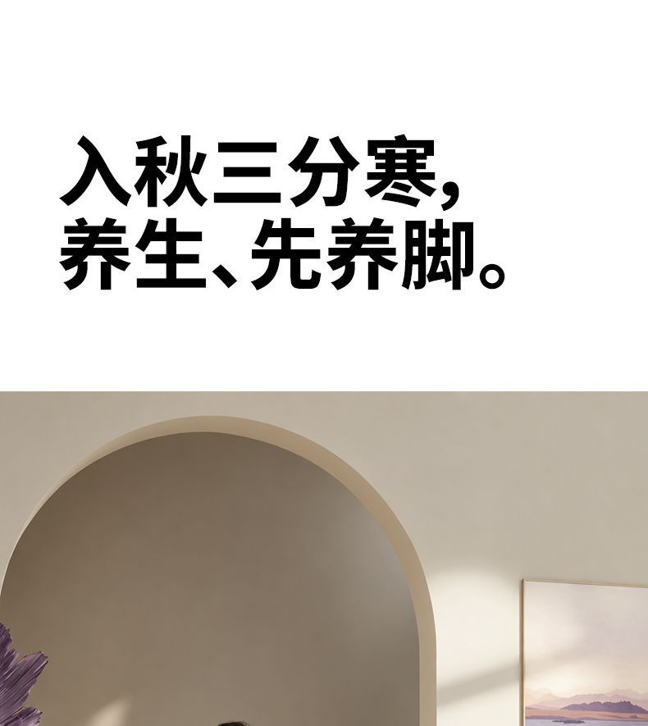 | 选填，最多 20 张；支持长图，宽度建议 ≥1440
详情图 | 5 | 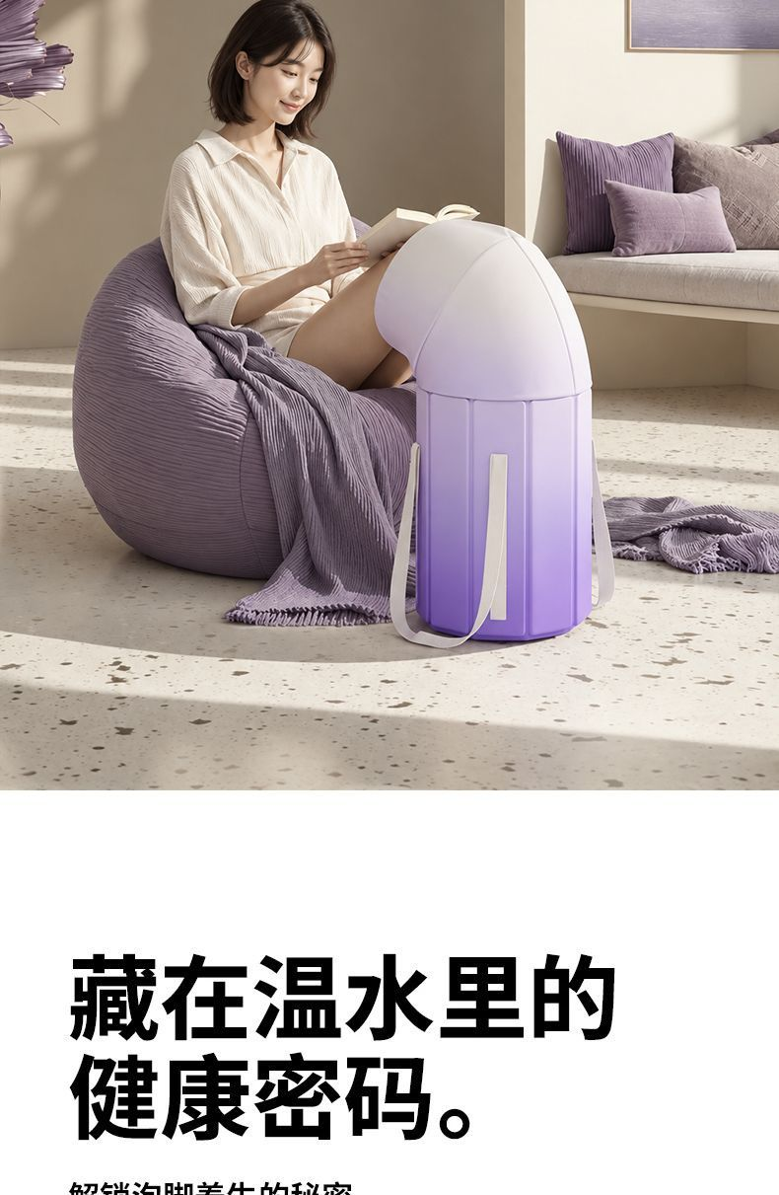 | 选填，最多 20 张；支持长图，宽度建议 ≥1440
详情图 | 6 | 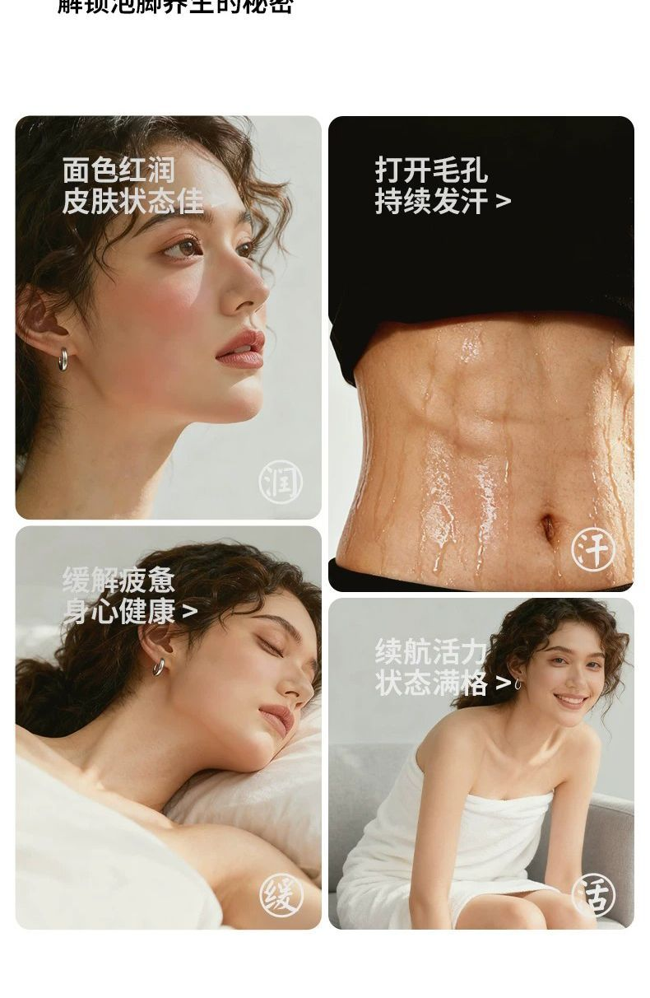 | 选填，最多 20 张；支持长图，宽度建议 ≥1440
详情图 | 7 |  | 选填，最多 20 张；支持长图，宽度建议 ≥1440
详情图 | 8 | 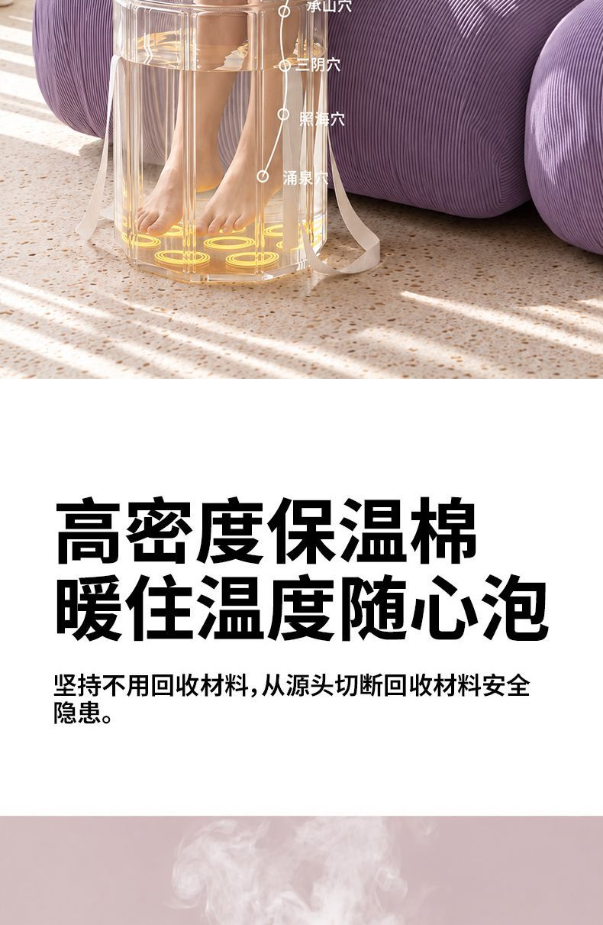 | 选填，最多 20 张；支持长图，宽度建议 ≥1440
详情图 | 9 | 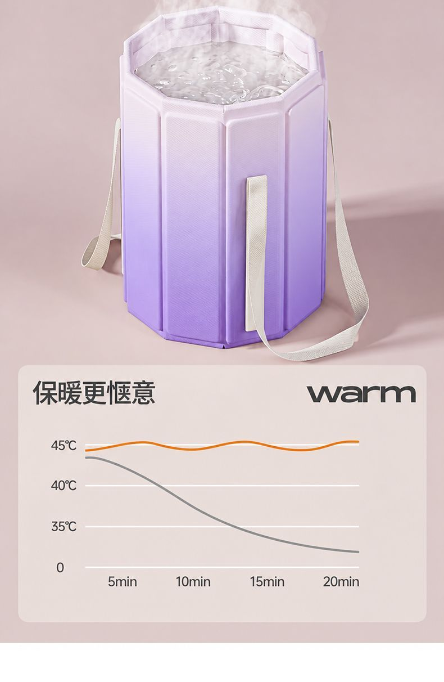 | 选填，最多 20 张；支持长图，宽度建议 ≥1440
详情图 | 10 | 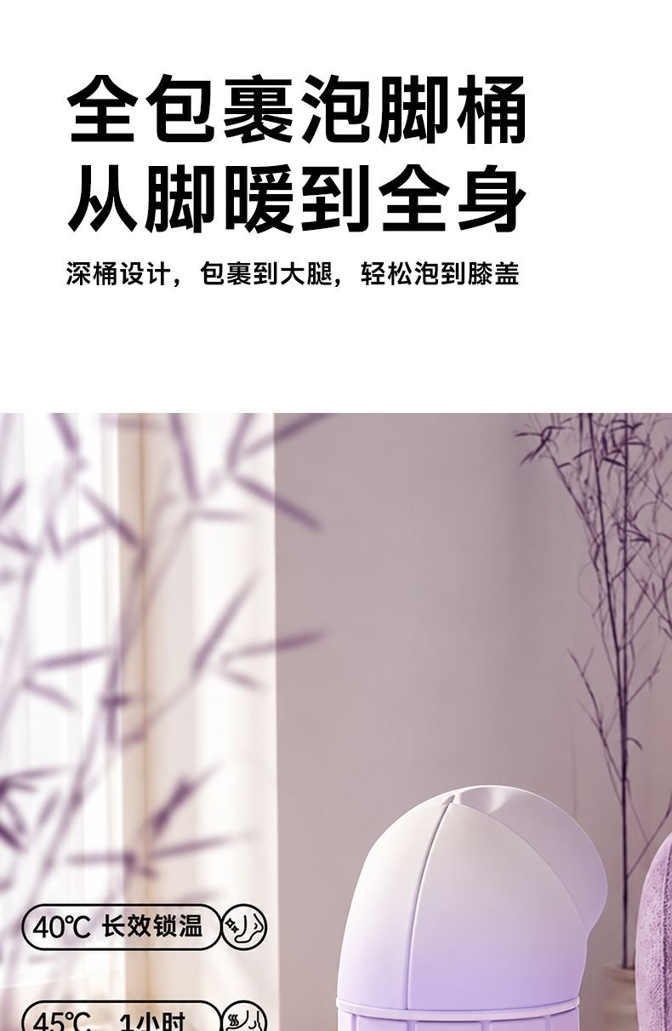 | 选填，最多 20 张；支持长图，宽度建议 ≥1440
详情图 | 11 | 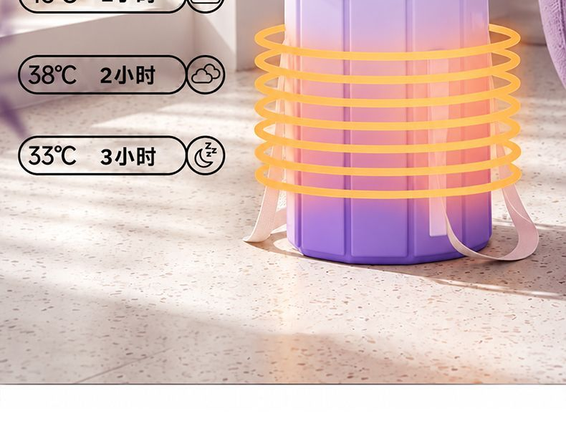 | 选填，最多 20 张；支持长图，宽度建议 ≥1440
详情图 | 12 | 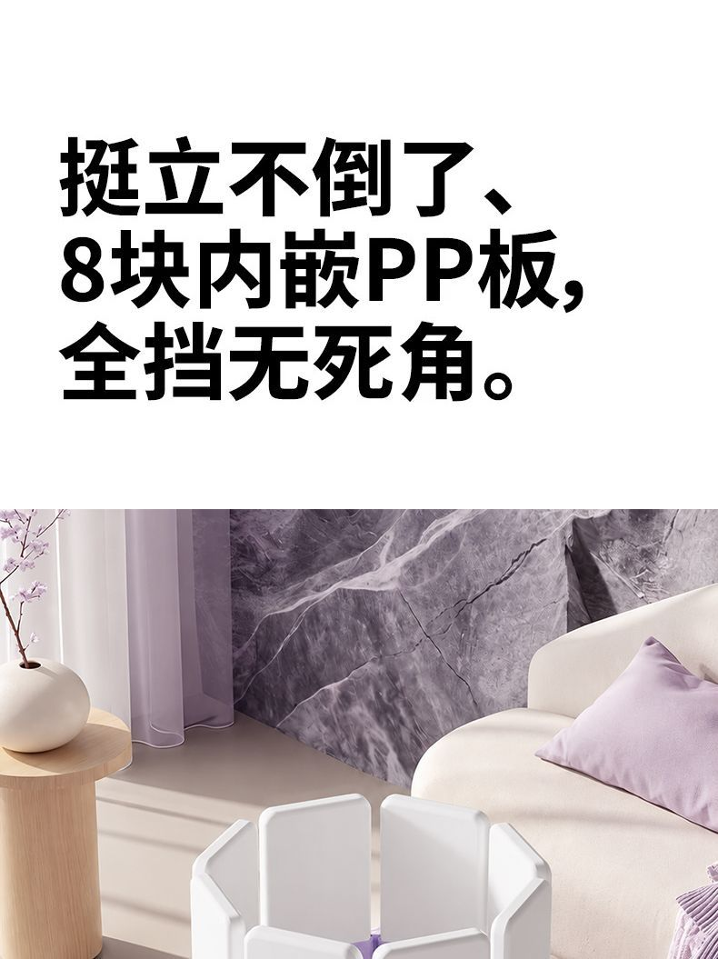 | 选填，最多 20 张；支持长图，宽度建议 ≥1440
详情图 | 13 | 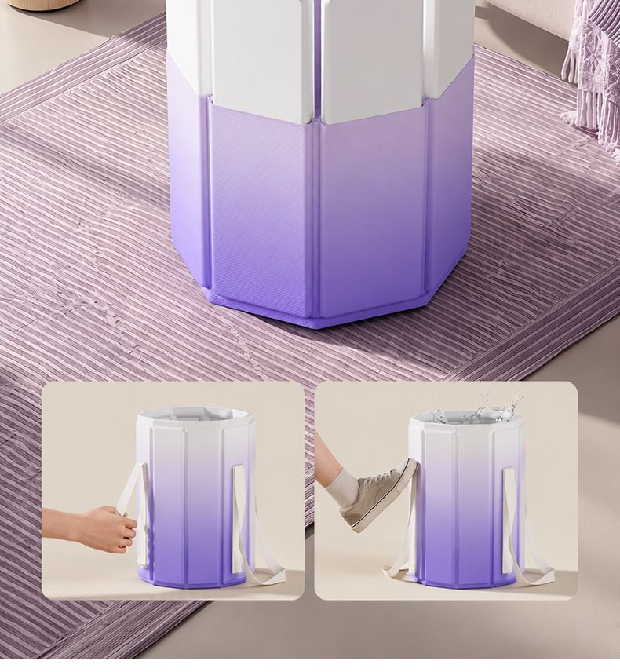 | 选填，最多 20 张；支持长图，宽度建议 ≥1440
详情图 | 14 | 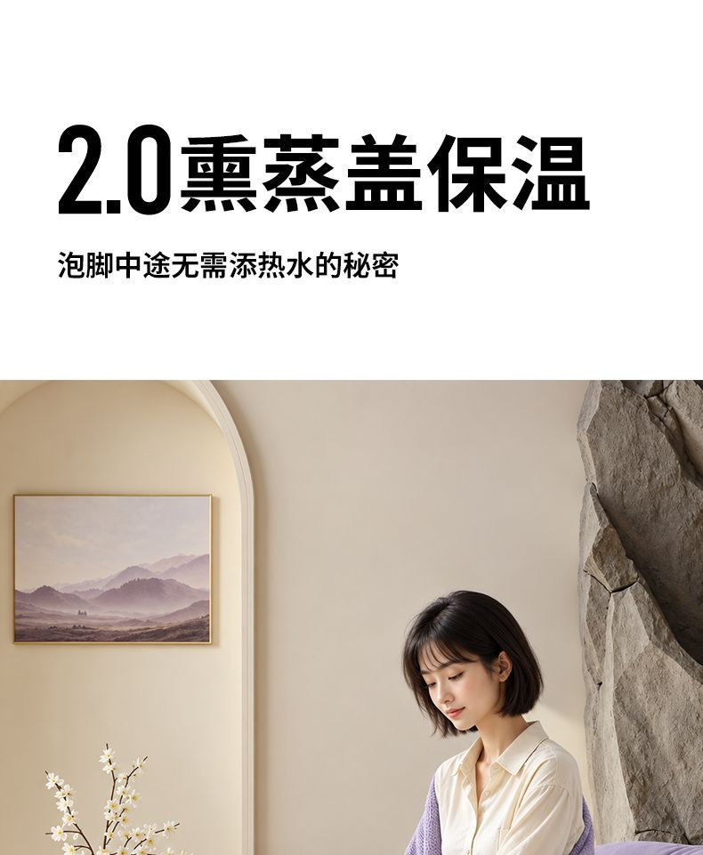 | 选填，最多 20 张；支持长图，宽度建议 ≥1440
详情图 | 15 | 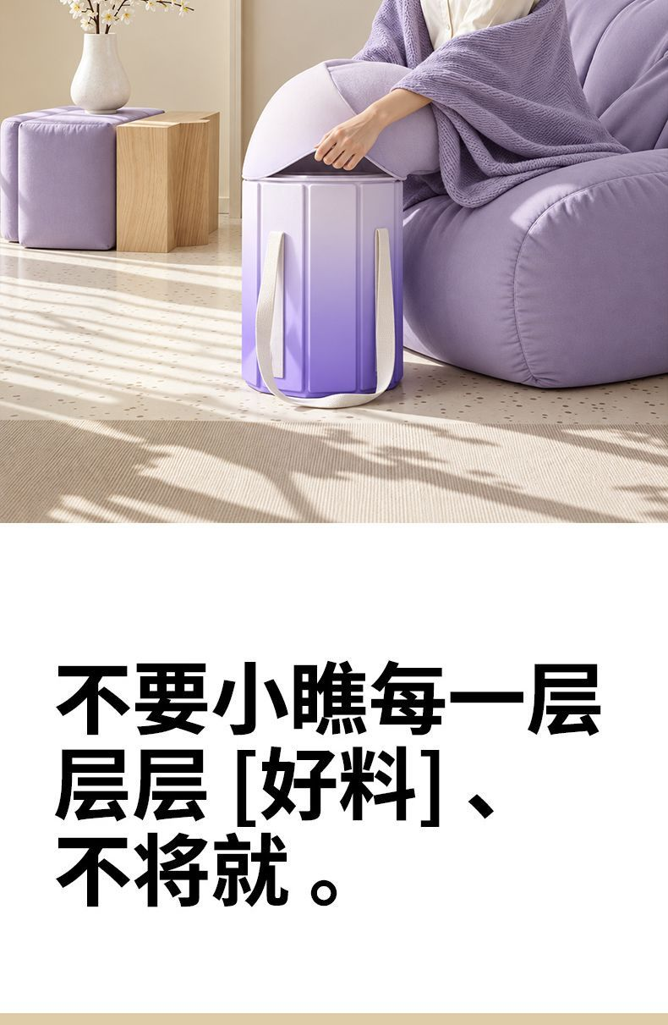 | 选填，最多 20 张；支持长图，宽度建议 ≥1440
详情图 | 16 | 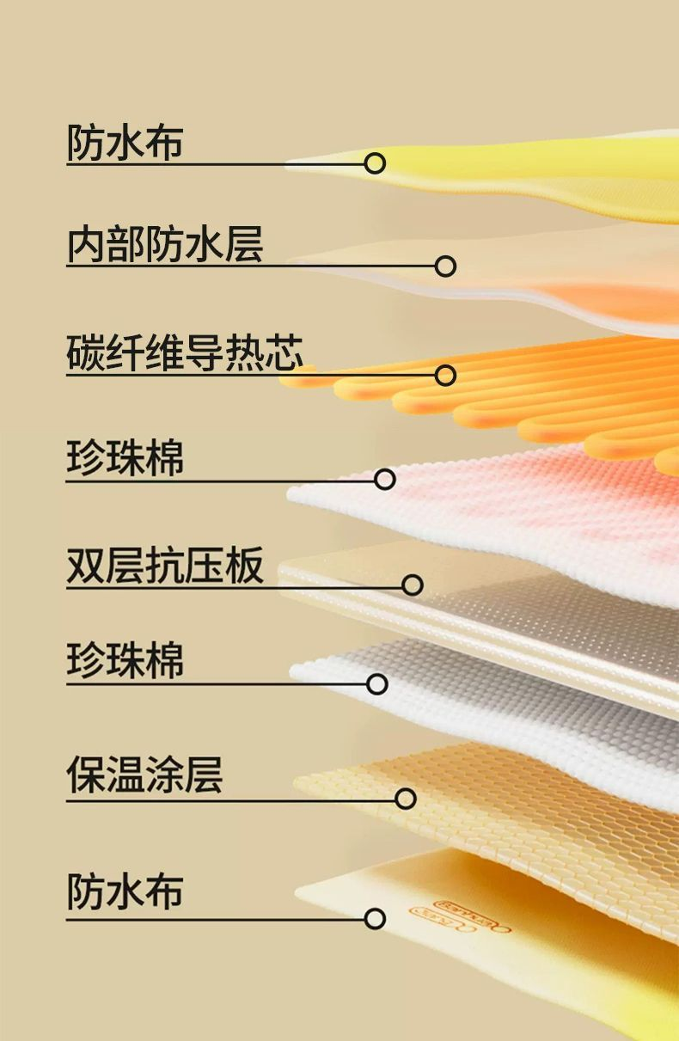 | 选填，最多 20 张；支持长图，宽度建议 ≥1440
详情图 | 17 | 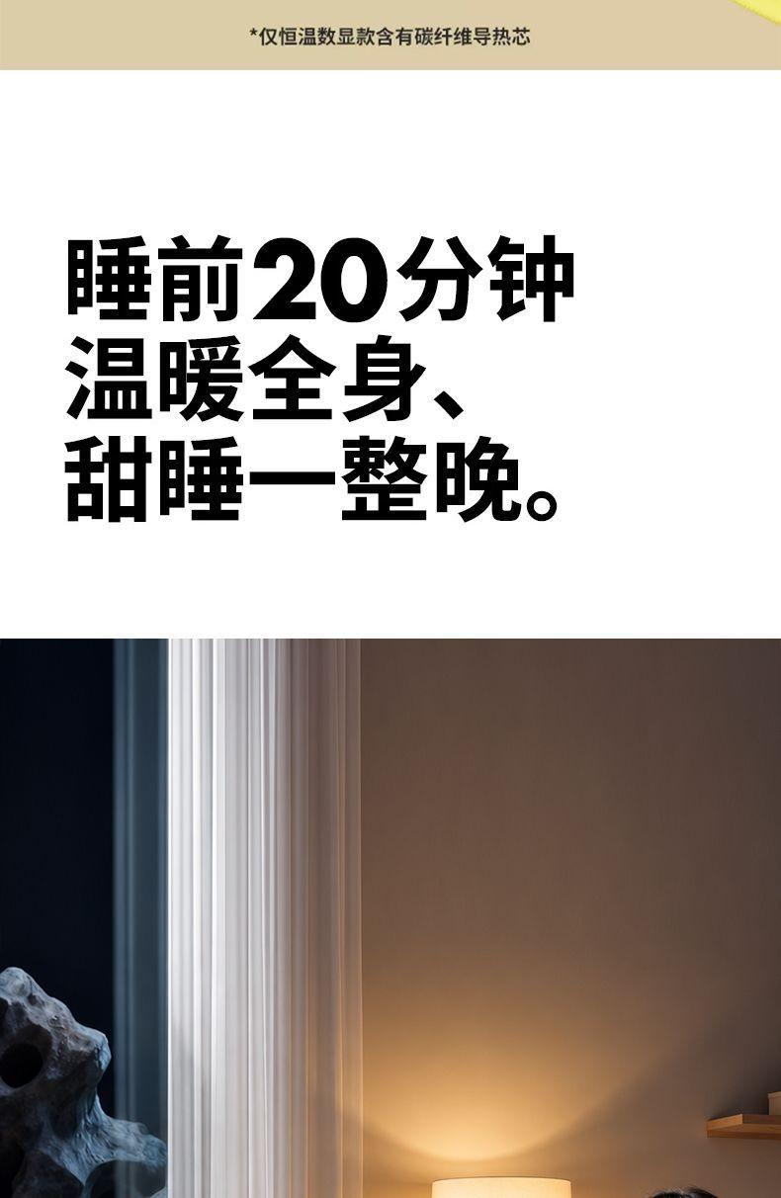 | 选填，最多 20 张；支持长图，宽度建议 ≥1440
详情图 | 18 | 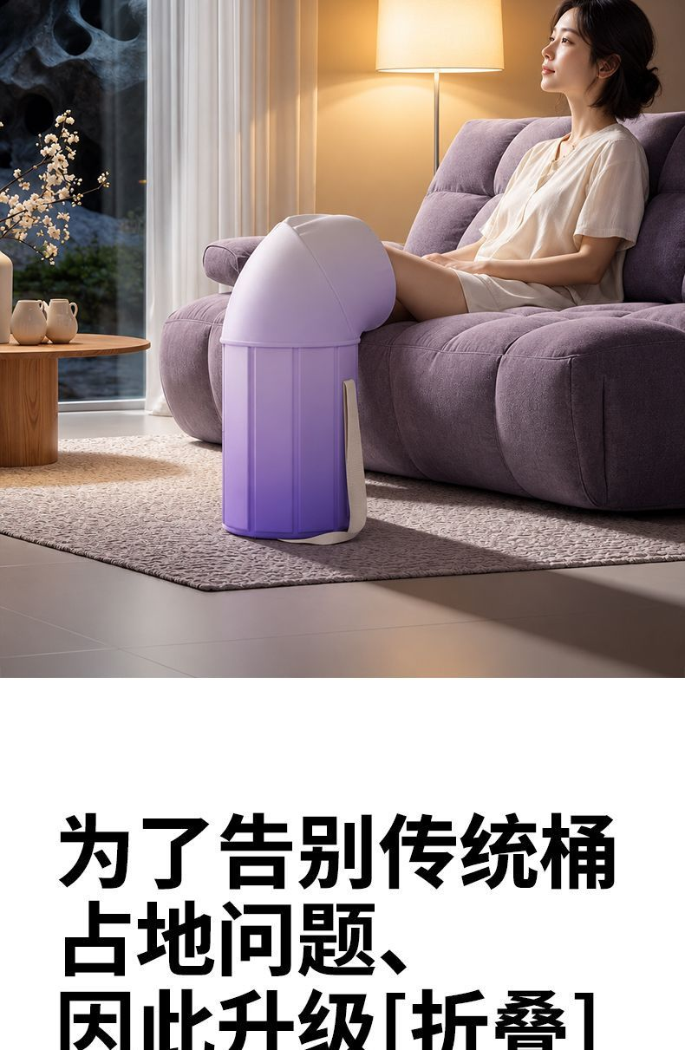 | 选填，最多 20 张；支持长图，宽度建议 ≥1440
详情图 | 19 | 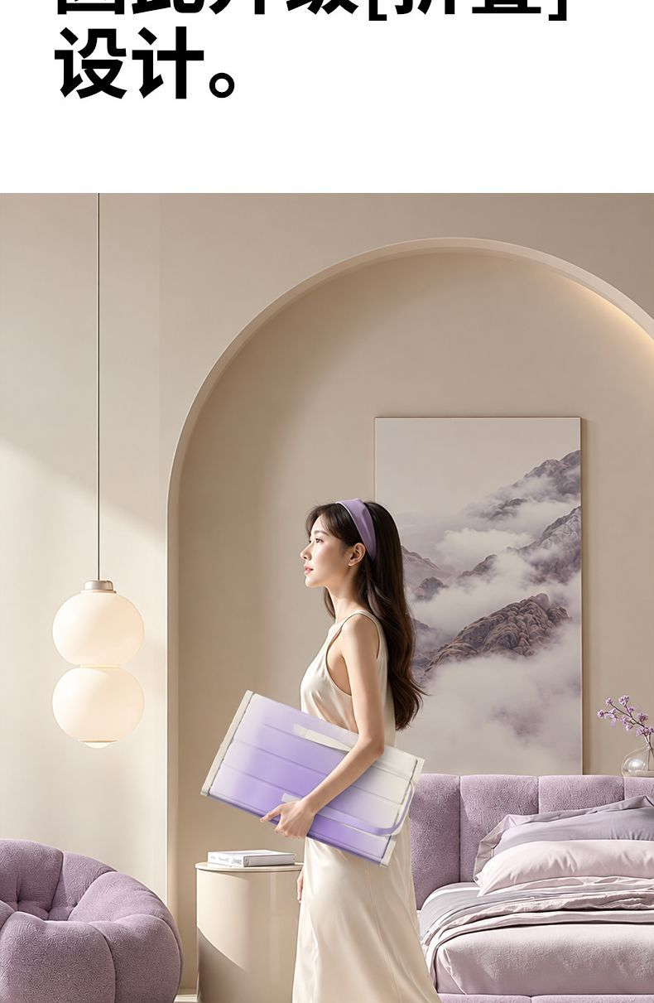 | 选填，最多 20 张；支持长图，宽度建议 ≥1440
详情图 | 20 | 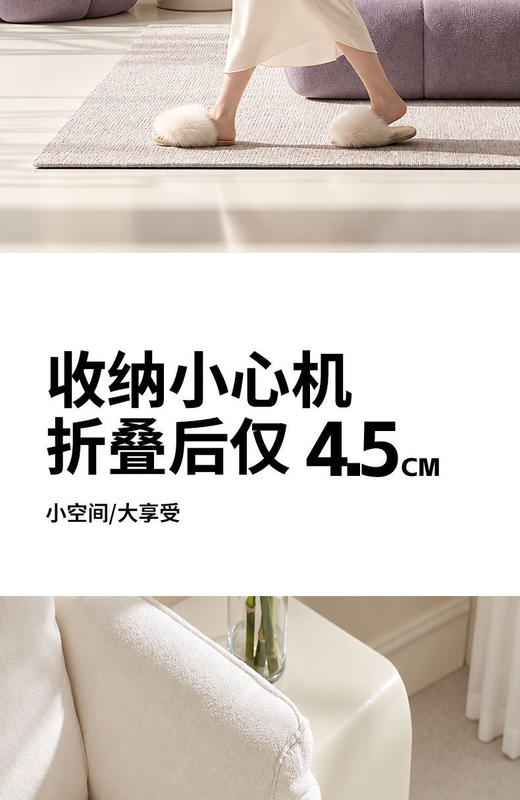 | 选填，最多 20 张；支持长图，宽度建议 ≥1440
白底图 | 1 |  | 选填，800x800 纯白底；本版不自动填写
卖点图 | 1 |  | 选填；本版不自动填写

